Resultaten
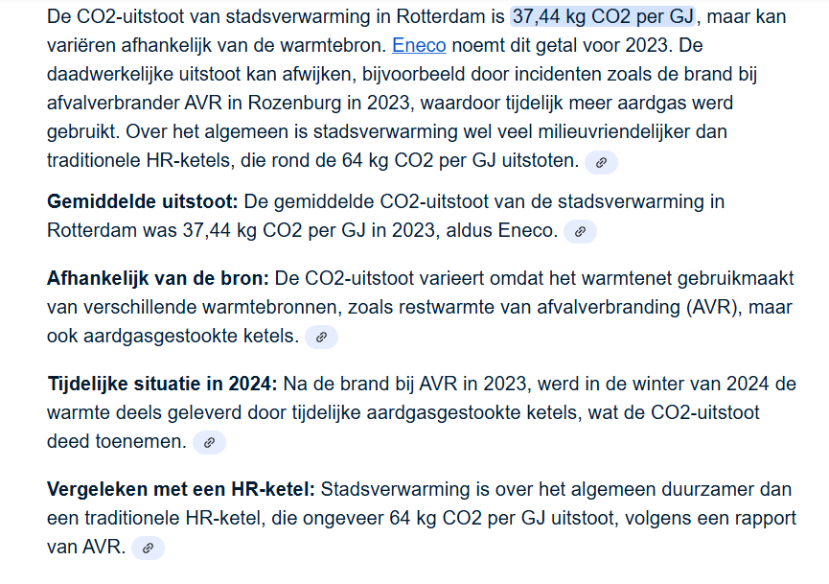
 |  |  |  |  |  |  |  |  |  |  |  |  |  |  |  |  |  | 1.0 | kWh | 3.60 | MJ
 |  |  |  |  |  |  |  |  |  |  |  |  |  |  |  |  |  | 1.0 | MJ | 0.28 | kWh
Bewoners | 2.2 | #
Bezetting | 1.9 | # |  |  |  |  |  | 1 | GJ stadsverwaming |  | 1.00 | kg CO2 |  |  |  |  |  | 1.0 | kWh | 0.42 | kg CO2 | 2025
Gebruiksuren | 18.3 | uur |  |  |  |  |  |  |  |  |  |  |  |  |  |  |  | 1.0 | GJ | 37.4 | kg CO2 | 2023
Totaal energie gebruik [e] | 3,741 | kWh/j |  |  | CO2 equivalente kWh |  |  |  |  | kWh elektrisch |  |  |  |  | GJ stadsverwarming
Gebouw | 2,308 | kWh/j |  |  | 26.2 | kWh/j/m² | Gebouw_per_sqm |  |  |  |  |  |  |  |  |  |  | 1.0 | GJ = | 278 | kWh
Warmtapwater |  |  | 415 | kWh/j | 4.7 | kWh[e] | Warmtapwater_per_sqm |  | 0 | kWh/app | 0.00 | kWh/j.m² | 4.65 | GJ/app.j | 0.05 | MJ/j.m² |  | 1.0 | GJ sv ~ | 89.1 | kWh based on CO2
Verlichting |  |  | 256 | kWh/j | 2.9 |  | Verlichting_per_sqm
Ventilatie |  |  | 594 | kWh/j | 6.8 |  | Ventilatie_per_sqm
Koeling |  |  | 92 | kWh/j | 1.0 |  | Koeling_per_sqm
Verwarming |  |  | 951 | kWh/j | 10.8 | kWh[e] | Verwarming_per_sqm |  | 0 | kWh/app | 0.00 | kWh/j.m² | 10.67 | GJ/app.j | 0.12 | MJ/j.m² |  | 1.0 | GJ | 31.3 | m3 aardgas
 |  |  |  |  |  |  |  |  |  |  |  |  |  |  |  |  |  | 1 | m3 HR | 2.048 | kg CO2
Gebruiker | 1,432 | kWh/j |  |  | 16.3 | kWh/j/m² | Gebruiker_per_sqm
Wasmachine, droger,vaatwasser |  |  | 721 | kWh/j | 8.2 |  | Wasmachine, droger,vaatwasser_per_sqm
Media apparatuur, overige |  |  | 711 | kWh/j | 8.1 |  | Media apparatuur, overige__per_sqm

Wasmachine, vaatwasser, droger |  |  |  | 721 | kWh/j |  |  |  |  |  |  |  | 479 | m3 aardgas equivalent (SV equivalenten)
 |  |  |  |  |  |  |  |  |  |  |  |  | 981 | kg CO2 [HR ketel]
Media apparatuur, overige |  |  |  | 711 | kWh/j |  |  |  |  |  |  |  | 2,335 | kWh[eq] e inkoop tov van |  |  | 1,366 | kWh

Warmtapwater
Warmtapwater [basis] | 1,911 | kWh/j | warmte
reductie douche wtw | 573 | kWh/j | warmte
reductie zonthermisch | 350 | kWh/j | warmte

Warmtapwater warmte | 988 | kWh/j | w |  |  |  |  | 102 | m3 aardgas eq.
Warmtapwater elektra |  |  | e | 415 | kWh/j

Verlichting
Verlichting[basis] | 402 | kWh/j
F[DF] | 64%
Verlichting elektra |  |  |  | 256 | kWh/j

Ventilatie
debiet | 30.7 | l/s.gem | met CO2
 | 76.5 | l/s.max | zonder CO2
Vormfactor | 1.5
Debiet_calc | 45.5 | l/s
dPmin | 150 | Pa
dPmax | 750 | Pa
dPgem | 596 | Pa
Gebruikstijd | 8,760 | uur
Gem.vermogen | 67.8 | Wgem.
Ventilatie |  |  |  | 594 | kWh/j

Koeling
Koeling [basis] | 9.70 | kWh/m².j
Impact Orientatie | 0.00 | kWh/m².j | basis is Zuid
Impact zonwering en glaspercentage | -6.16 | kWh/m².j
Correctie (bekende) zoninstraling |  |  | 775 | kWh/m².j gevel
Aanpassing werkelijk bezonning | 0.15 | kWh/m².j
Impact massa | 0.00 | kWh/m².j | basis is beton/staal
Dak correctie | -0.37 | kWh/m².j
Ventilatie correctie | 0.33 | kWh/m².j
ΔT.gegevens |  |  | 0 | °C
Facto ΔT |  |  | 0%
Factor h_UH |  |  | 100%
dT adjustment | 0.00 | kWh/m².j

Koelingvraag [thermisch] | 3.66 | kWh/m².j
 | 322 | kWh/j | k
Koeling |  |  | e | 92 | kWh/j
 |  |  |  |  |  |  |  |  | Koeling | 1,600 | uur
Passiv House | 3.66 | kWh/m².j warmte overschot |  |  |  |  |  |  |  | 2.287 | W[average]/m2
ΔT koelseizoen | 3.54 | °C | t.o.v. Balans temperatuur |  |  |  |  |  |  | 201.22 | W[average] |  | 70%
Gemidde warmer in huis | 2.48 | °C |  |  |  |  |  |  |  | 56.889 | W/K
Gemiddelde temperatuur wizomerseizoen | 25.48 | °C |  |  |  |  |  |  |  | 2.48 | °C above | 23.0 | °C
Maximmale Temperatuur winterseizoen ± | 29.07 | °C

Koeling |  |  | e | 0 | kWh/j

Verwarming
Warmte [basis] | 135.49 | kWh/m².j
WTW_factor | 90%
Debiet_factor | 59%
Aanpassing ventilatie | -77.69 | kWh/m².j | t.o.v. | 78.6 | kWh/m².j
CF infiltratie | 60%
Aanpassing infiltratie | -13.56 | kWh/m².j | t.o.v. | 22.6 | kWh/m².j
Aanpassing warmtewinst | -8.22 | kWh/m².j
Factor Transmissie | 30%
dT[bekend] | 0%
Correctie_massa | 0%
Aanpassing Transmissie | -10.29 | kWh/m².j | t.o.v. | 34.3 | kWh/m².j

Warmtevraag [thermisch] | 25.74 | kWh/m².j
 | 2,265 | kWh/j | w |  |  |  |  | 233 | m3 aardgas eq.
Verwarming |  |  | e | 951 | kWh/j |  |  | .

Passiv House | 25.74 | kWh/m².j warmtetekort
ΔT stookseizoen | 13.70 | °C
Gemiddeld kouder in huis | 2.6 | °C
Gemiddelde temperatuur winterseizoen | 19.4 | °C
Minimale Temperatuur winterseizoen ± | 16.14 | °C

Verwarming |  |  | e | 0 | kWh/j

